map
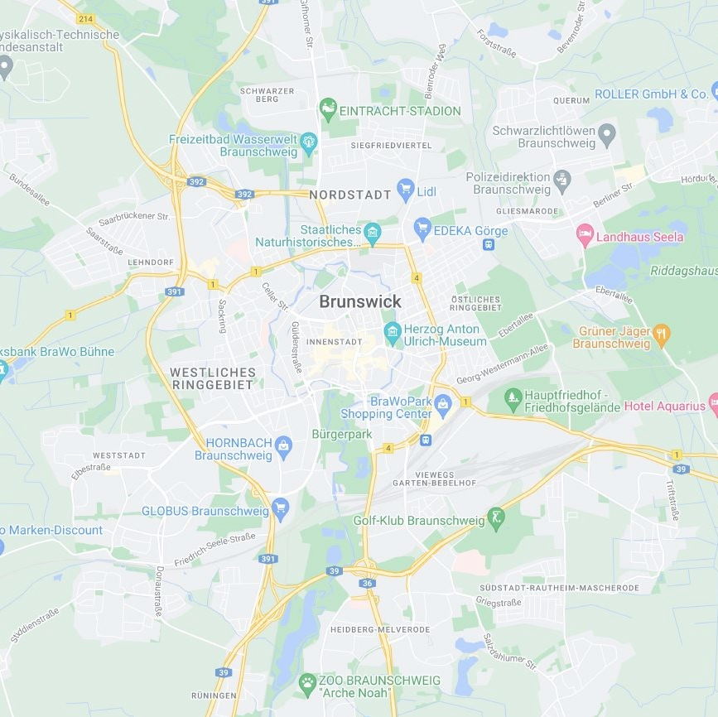
B | G | B | B | W | G | G | G | G | G | G | G | G | G
B | G | G | G | B | B | G | G | B | B | B | B | G | G
W | G | G | G | B | B | G | G | B | B | B | B | B | G
W | W | G | B | B | B | B | B | B | B | B | B | G | G
W | W | M | B | B | B | B | B | B | B | B | B | B | B
B | B | B | M | B | B | B | B | B | B | M | M | M | M
B | B | B | B | B | B | B | B | M | B | W | W | B | B
B | G | B | B | B | B | B | B | B | B | B | B | B | M
B | B | B | B | B | B | B | B | B | B | B | B | B | B
B | G | B | B | B | B | B | B | B | B | W | B | B | G
B | B | B | B | B | G | W | M | B | B | W | B | B | B
B | G | B | B | B | M | M | G | M | B | G | G | B | B
G | G | B | B | W | W | M | W | B | B | B | B | G | G
G | G | B | B | W | W | W | G | G | M | B | G | G | G

